상품제안서
KF94 로고인쇄 마스크 | 상품코드: F18994

 |  |  |  |  |  |  | 02-412-0044 | www.easy1.co.kr
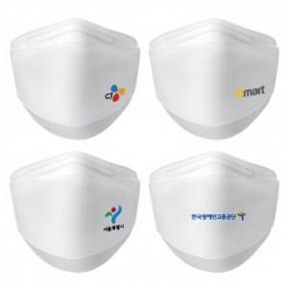

【상세/제작정보】

【인쇄/포장옵션】 | 풀칼라 / OPP(비닐)

【공급단가】 | 수량 | 500~ | 1,000~ | 3,000~ | 5,000~ | 10,000~
*VAT별도 | 단가 | 590원 | 540원 | 520원 | 500원 | 490원

【상품 URL】 | https://easy1.co.kr:443/src/goods_detail.php?gdno=18994

